Capacity
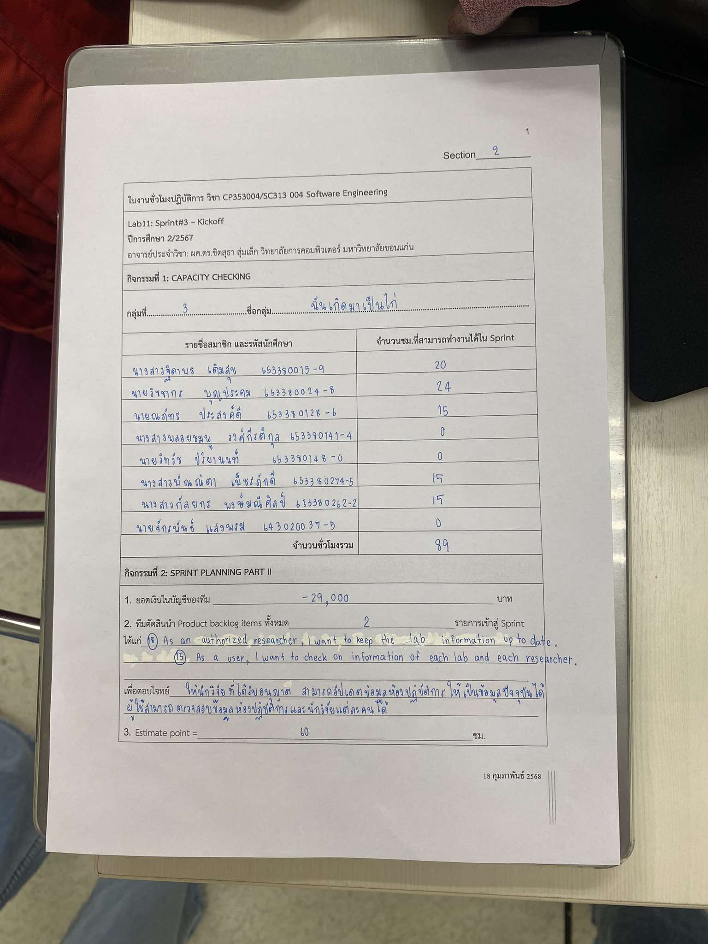
รายชื่อสมาชิก | รหัสนักศึกษา | จำนวนชม.ที่สามารถทำงานได้ใน Sprint
นายจักรพันธ์ แสงพรม | 643020037-5 | 0
นางสาวฐิดาพร เติมสุข | 653380015-9 | 20
นายวิชชากร บุญประคม | 653380024-8 | 24
นายณภัทร ประสงค์ดี | 653380128-6 | 15
นางสาวพลอยชมพู วงศ์กีรติกุล | 653380141-4 | 0
นายวิทวัช ปริยานนท์ | 653380148-0 | 0
นางสาวพัณณิตา เพ็ชรภักดี | 653380274-5 | 15
นางสาวกัลยกร พงษ์มณีศิลป์ | 653380262-2 | 15
จำนวนชั่วโมงรวม = |  | 89

 | มีการเพิ่ม Product Backlog Item ในระหว่าง sprint ทำให้ estimate point = 87 ชม.

A-DAPT Blueprint
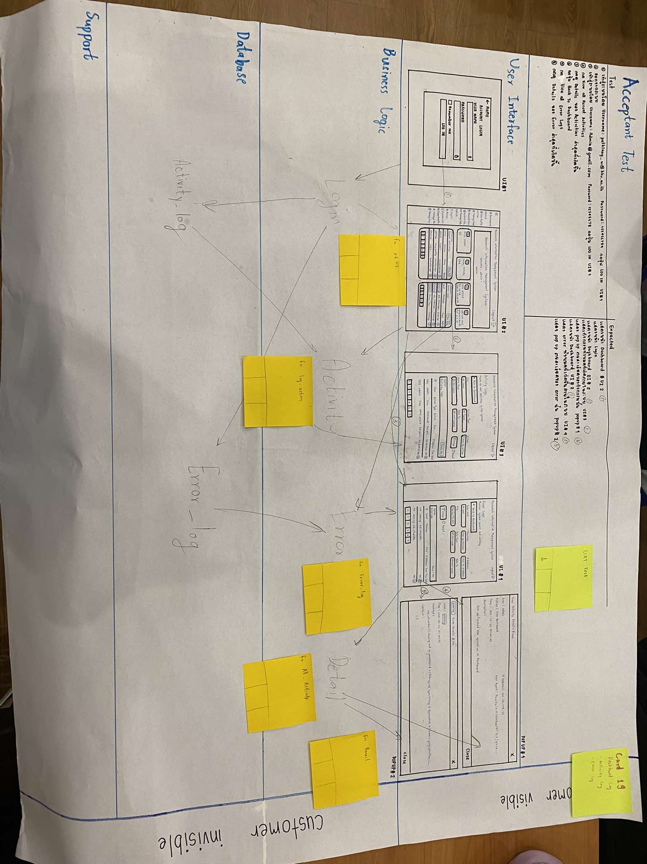
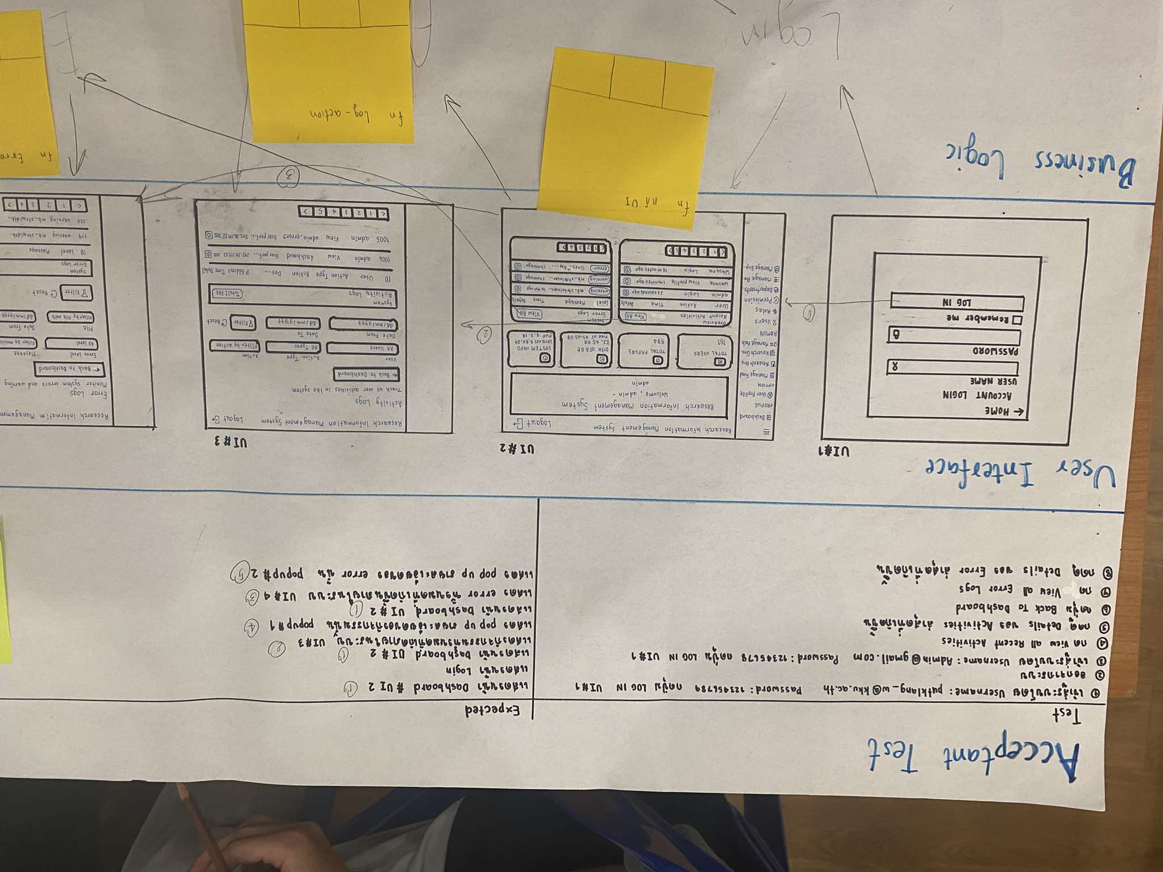
A-DAPT Blueprint
 |  | THEME: | EPIC: | FEATURE: | STORY:
 |  | DESIGNED BY: | DATE: | NOTE:

 | 18. As an authorized researchers, I want to keep the lab information up-to-date.

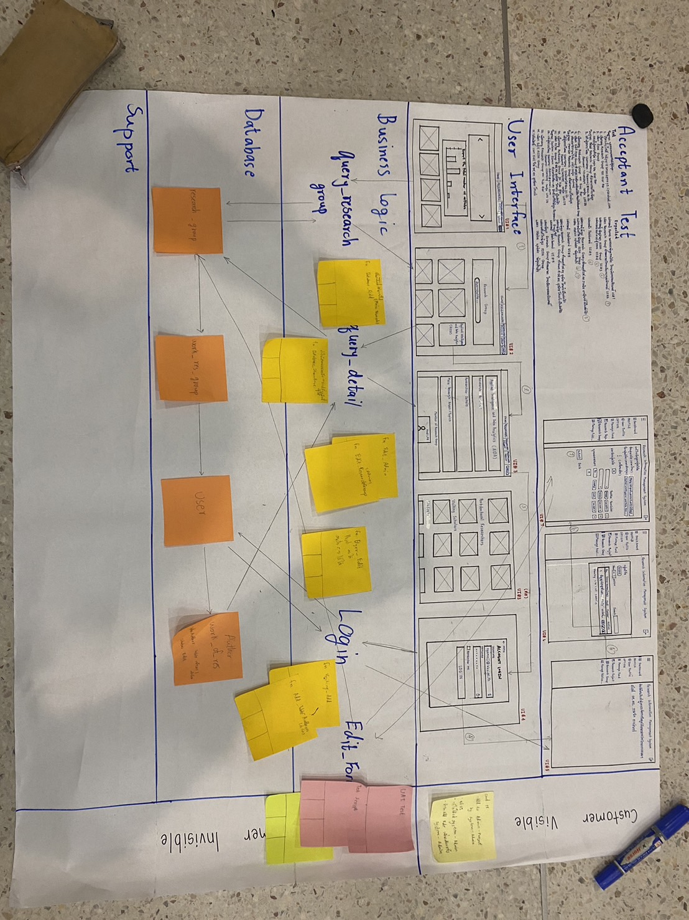
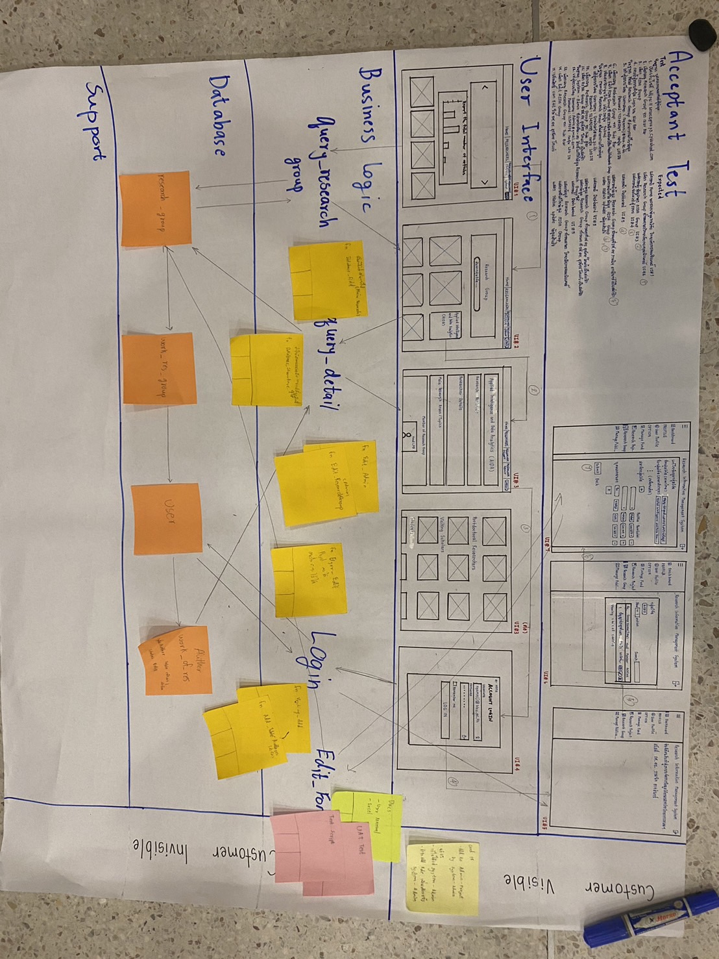

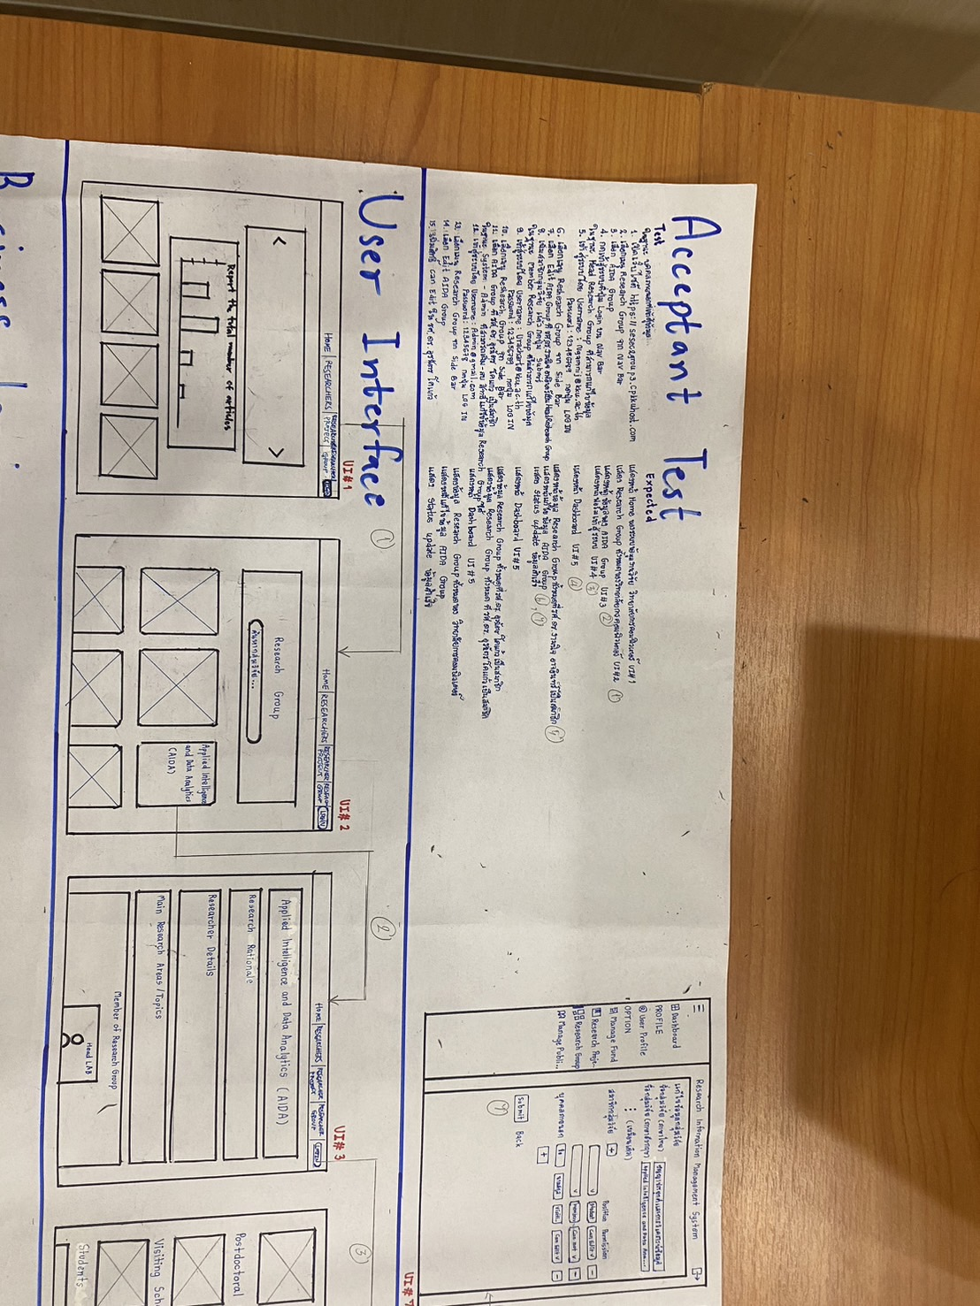
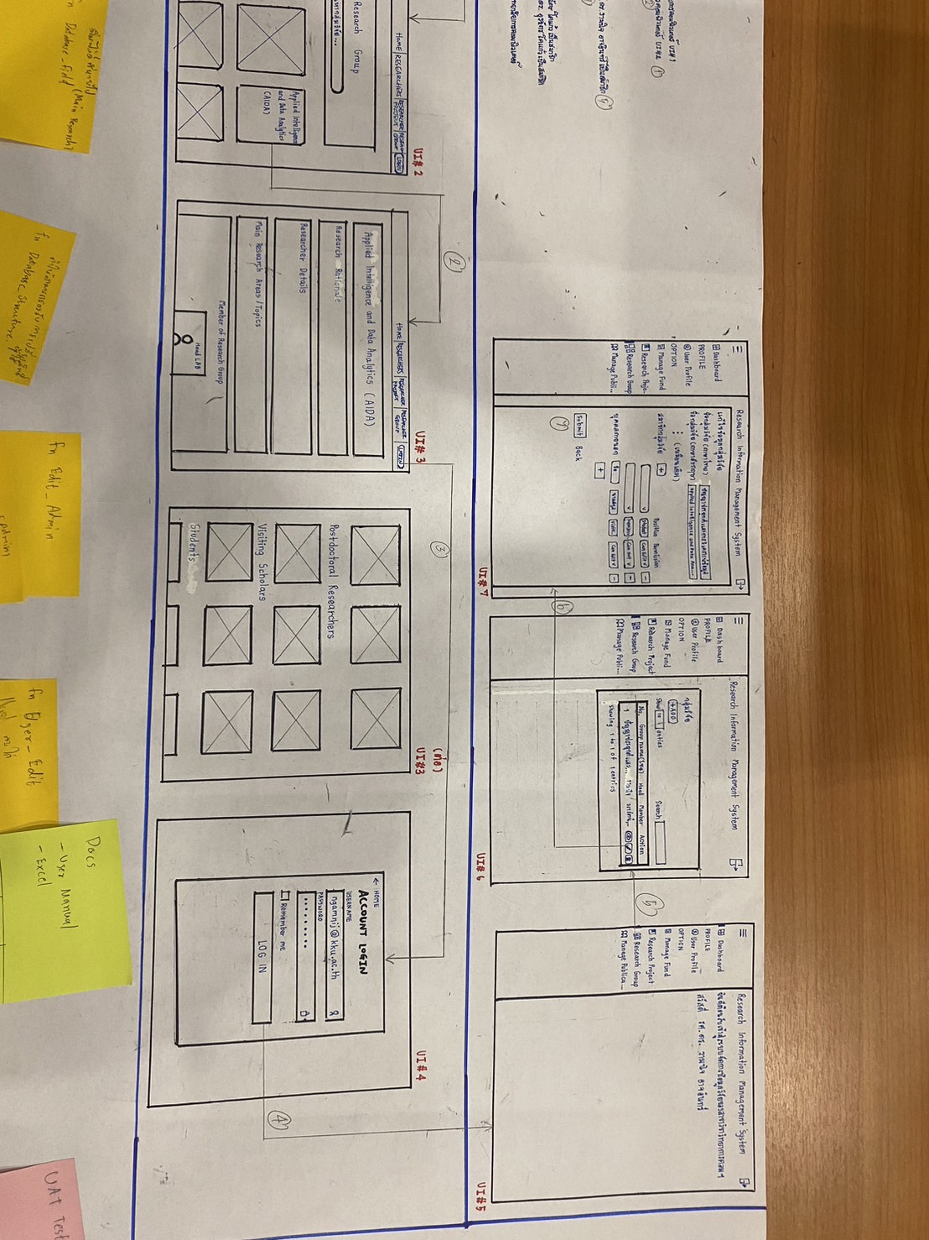

 | 15. As a user, I want to check on information of each lab and each researcher.
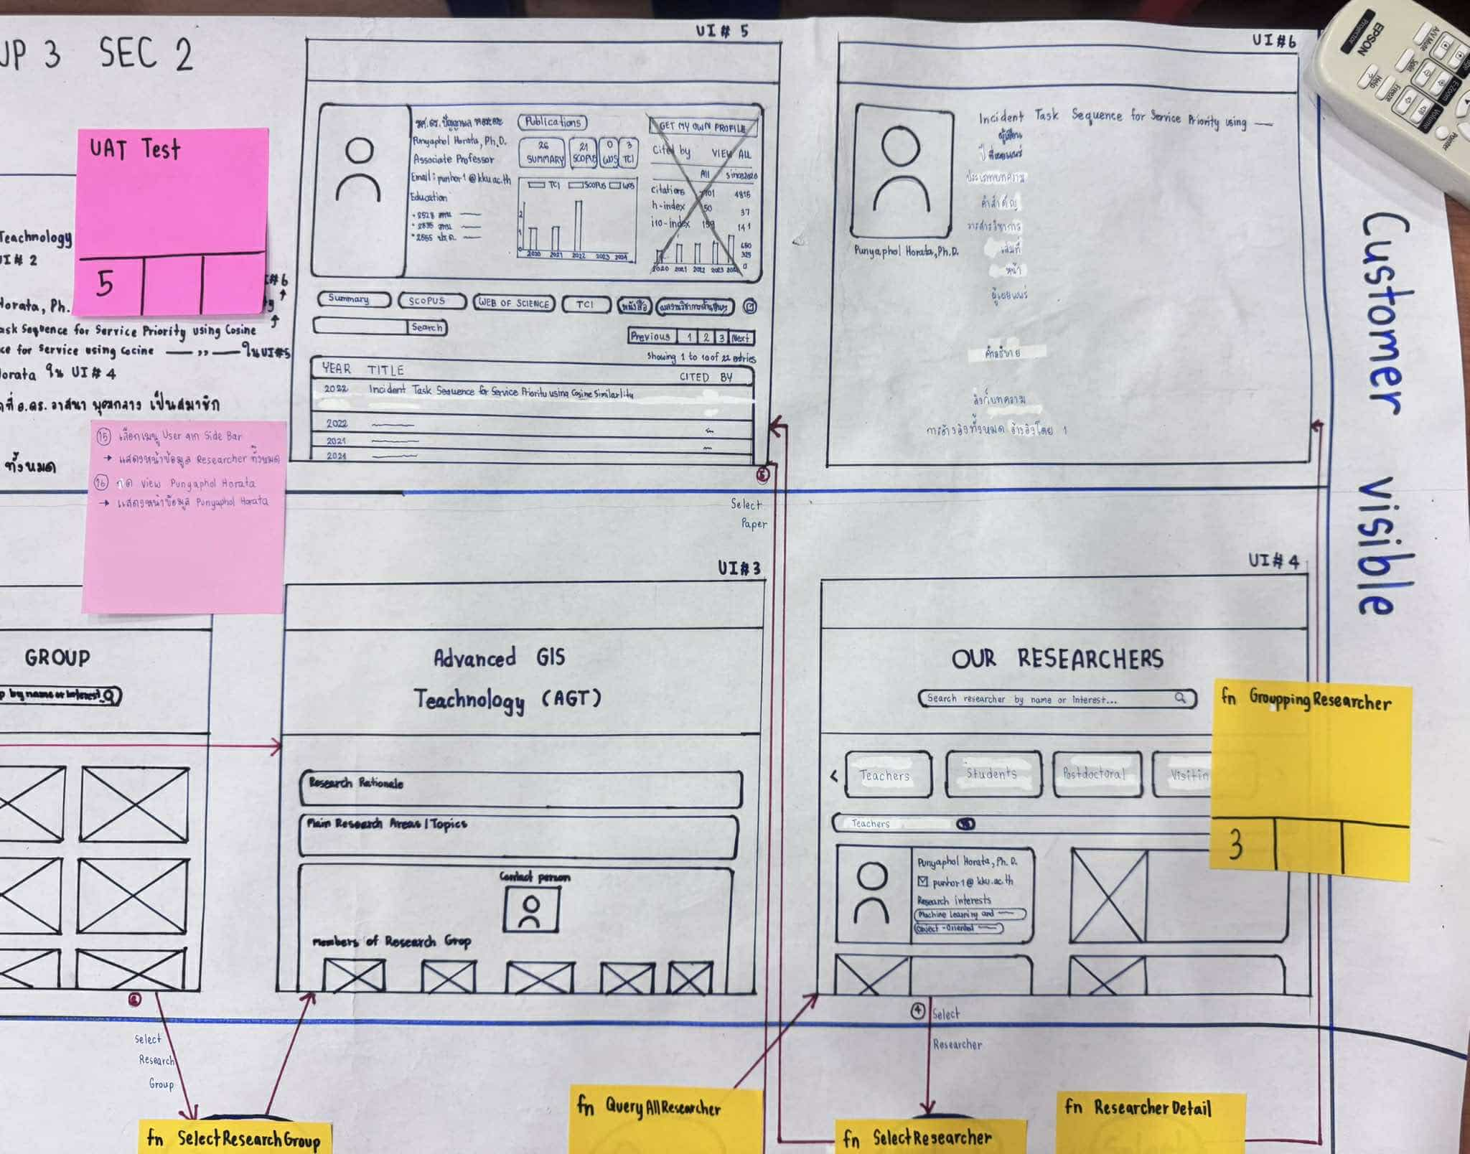
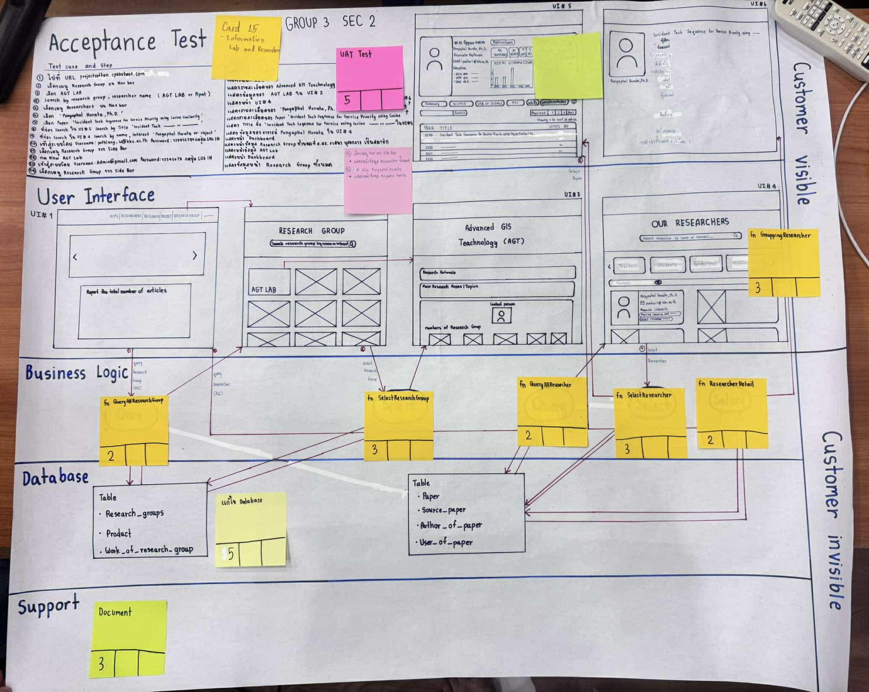
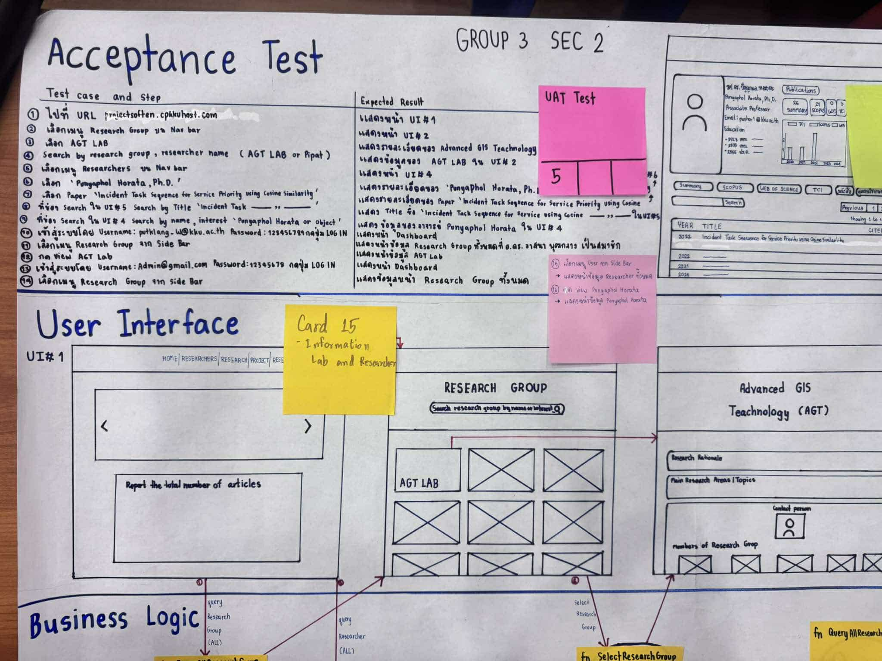

 | 19. As an admin, I want a dashboard of user's actities log, error log, and important system information log.

